상품제안서
테팔 인테그랄 실버 인덕션 후라이팬 20cm | 상품코드: S23640

 |  |  |  |  |  |  | 02-713-8555 | www.synergygift.co.kr
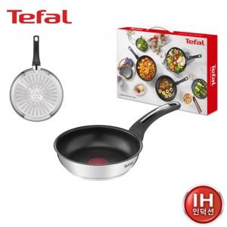

【상세/제작정보】

【인쇄/포장옵션】 | 라벨지부착 / 개별 케이스

【공급단가】 | 수량 | 20~ | 100~ | 300~ | 500~ | 1,000~
*VAT별도 | 단가 | 31,720원 | 31,230원 | 30,500원 | 29,280원 | 28,060원

【상품 URL】 | https://www.synergygift.co.kr:443/src/goods_detail.php?gdno=23640

